概要
目標角度と現在角度の推移
項目 | 値
生成日時 | 2026-09-22 00:03:56
記録点数 | 1223
記録時間 [s] | 122.3
最終目標角度 [deg] | 90
最終指令角度 [deg] | 0
最終現在角度 [deg] | 0
最終角度誤差 [deg] | 0
最大追従誤差 [deg] | 0
最終状態 | GRASP_CHECK

把持点（生値） | 最小法線力 [N] | 平均法線力 [N] | 最大法線力 [N]
AMIR1 左指 | 2.3373633812E-11 | 9.0517143303 | 22.329389012
AMIR1 右指 | 2.3373548544E-11 | 8.8450542314 | 22.047730026
AMIR2 左指 | 2.3328889285E-11 | 7.0173010091 | 19.80484259
AMIR2 右指 | 2.3328731774E-11 | 6.7874136172 | 19.798620828

把持点（把持直後=0補正） | 最小変動 [N] | 平均変動 [N] | 最大変動 [N]
AMIR1 左指 | 1.3027878475 | 1.5822298532 | 15.728022207
AMIR1 右指 | 1.1232431726 | 1.3949519356 | 15.787113154
AMIR2 左指 | 0.43329122016 | 1.0105575391 | 8.5645531495
AMIR2 右指 | 0.61525184567 | 1.1849230271 | 8.4800577089

把持点の法線力推移（表示用平滑値）
物体重心位置 | 初期値 [m] | 最終値 [m] | 変位 [m]
X | -4.8304295193E-22 | 0.00026272173751 | 0.00026272173751
Y | -1.2219049697E-20 | 3.2516470335E-05 | 3.2516470335E-05

把持直後基準の法線力変動

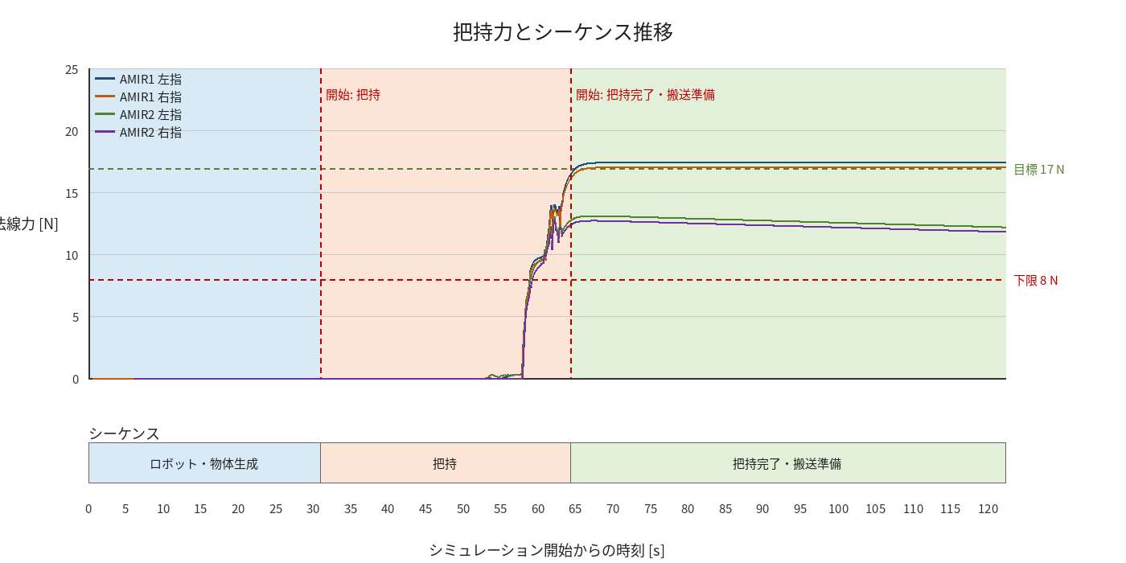

物体姿勢 XYZ（Roll・Pitch・Yaw）

物体重心位置のX-Y軌跡（Zは除外）

